상품제안서
스카이 핏 에센스 초경량 저지연 청력보호 블루투스 5.4 멀티포인트 무선헤드셋 | 상품코드: F28161

 |  |  |  |  |  |  | 02-412-0044 | www.easy1.co.kr
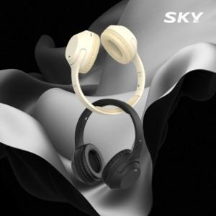

【상세/제작정보】

【인쇄/포장옵션】 | 레이저 / 포장지포장

【공급단가】 | 수량 | 100~ | 300~ | 500~ | 1,000~ | 3,000~
*VAT별도 | 단가 | 10,900원 | 10,720원 | 10,450원 | 10,270원 | 10,000원

【상품 URL】 | http://www.easy1.co.kr/src/goods_detail.php?gdno=28161

